Sheet1
 | 安卓串口通信协议
功能 | 帧头 | 功能码 | 数据位1 | 数据位2 | 校验位1 | 校验位2 | 帧尾
例子 | 0xAA | 0x01 | 0x01 | 0x02 | 0x6D | 0xD0 | 0x55

传输方向 | 球盘→安卓（Unity）
功能 | 帧头 | 功能码 | 数据位1 | 数据位2 | 校验位1 | 校验位2 | 帧尾 | 备注
投珠1颗 | 0xAA | 0x11 | 0x01 | 0x02 |  |  | 0x55
投币1个 | 0xAA | 0x11 | 0x01 | 0x03 |  |  | 0x55
拍拍按键 | 0xAA | 0x12 | 0x01(短按)0x02(长按) | 按键编号 |  |  | 0x55
设置按键 | 0xAA | 0x13 | 0x01 | 按键编号 |  |  | 0x55
洞口位置 | 0xAA | 0x14 | 0x01 | 0x00(左)0x01(右) |  |  | 0x55
吐珠完成 | 0xAA | 0x15 | 0x01 | 0x03 |  |  | 0x55
出卡1张 | 0xAA | 0x15 | 0x01 | 0x04 |  |  | 0x55
出卡完成 | 0xAA | 0x15 | 0x01 | 0x05 |  |  | 0x55
中奖反馈 | 0xAA | 0x15 | 0x01 | 0x06 |  |  | 0x55
未中奖反馈 | 0xAA | 0x15 | 0x01 | 0x07 |  |  | 0x55
吐珠超时 | 0xAA | 0x16 | 数据高位 | 数据低位 |  |  | 0x55 | 数据位反映的是未吐出数量
吐卡超时 | 0xAA | 0x17 | 数据高位 | 数据低位 |  |  | 0x55 | 数据位反映的是未吐出数量
NFC进入设置 | 0xAA | 0x18 | 数据高位 | 数据低位 |  |  | 0x55 | 已废弃
开锁卡片状态 | 0xAA | 0x19 | 0x01 | 0x00(未绑定)0x01(绑定成功) |  |  | 0x55 | 已废弃
后台卡片状态 | 0xAA | 0x19 | 0x02 | 0x00(未绑定)0x01(绑定成功) |  |  | 0x55 | 已废弃
已开锁 | 0xAA | 0x19 | 0x03 | 0x01 |  |  | 0x55
卡片ID前2字节 | 0xAA | 0x1A | 数据高位 | 数据低位 |  |  | 0x55 | 已废弃
卡片ID后2字节 | 0xAA | 0x1B | 数据高位 | 数据低位 |  |  | 0x55 | 已废弃
剩余珠子数 | 0xAA | 0x1C | 数据高位 | 数据低位 |  |  | 0x55
微动编号 | 0xAA | 0x1F | 数据高位 | 数据低位(0-11) |  |  | 0x55
晃动预警 | 0xAA | 0x20 | 数据高位 | 数据低位(0-1)（0：触发，1：解除） |  |  | 0x55

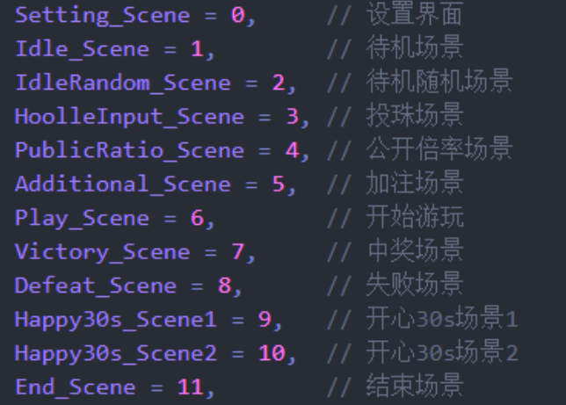
传输方向 | 安卓（Unity）→球盘
功能 | 帧头 | 功能码 | 数据位1 | 数据位2 | 校验位1 | 校验位2 | 帧尾 | 备注
吐珠 | 0xAA | 0x01 | 数据高位 | 数据低位 |  |  | 0x55
吐卡 | 0xAA | 0x02 | 数据高位 | 数据低位 |  |  | 0x55
挡珠电磁阀 | 0xAA | 0x03 | 0x01 | 0x02 |  |  | 0x55
球盘亮度 | 0xAA | 0x04 | 0x01 | 亮度(0x00-0x0A) |  |  | 0x55
灯板亮度 | 0xAA | 0x04 | 0x03 | 亮度(0x00-0x0A) |  |  | 0x55
灯带亮度 | 0xAA | 0x04 | 0x05 | 亮度(0x00-0x0A) |  |  | 0x55
游戏场景 | 0xAA | 0x05 | 0x01 | 场景编号 |  |  | 0x55 | 游戏场景参照右侧
点亮通道灯 | 0xAA | 0x06 | 数据高位 | 数据低位 |  |  | 0x55 | 哪一盏灯亮起就将该字节位置1 将16位数据拆成2个字节发送
开心30s中奖反馈 | 0xAA | 0x07 | 0x01 | 0x00(不中奖)0x01(中奖) |  |  | 0x55 | 已废弃
按键灯 | 0xAA | 0x08 | 0x01 | 亮灯编号 |  |  | 0x55 | 哪一盏灯亮起就将该字节位置1
清珠 | 0xAA | 0x09 | 0x01 | 0x01 |  |  | 0x55
吐出剩余珠子卡片 | 0xAA | 0x09 | 0x03 | 0x03 |  |  | 0x55
保存设置 | 0xAA | 0x0A | 0x01 | 0x01 |  |  | 0x55
恢复默认设置 | 0xAA | 0x0B | 0x01 | 0x01 |  |  | 0x55
洞内电磁阀 | 0xAA | 0x0C | 0x01 | 0x01 |  |  | 0x55
重新绑卡 | 0xAA | 0x0D | 0x01 | 0x01 |  |  | 0x55
开锁 | 0xAA | 0x0F | 0x01 | 0x01 |  |  | 0x55
倍率信息 | 0xAA | 0x10 | 0x00 | 倍率 |  |  | 0x55
拉杆电磁阀 | 0xAA | 0x11 | 0x00 | 力度 |  |  | 0x55
停止所有输出 | 0xAA | 0xFF | 0x01 | 0x02 |  |  | 0x55

